레이아웃(여주)
■ 지하1층 레이아웃 | ■ 지상2층 레이아웃
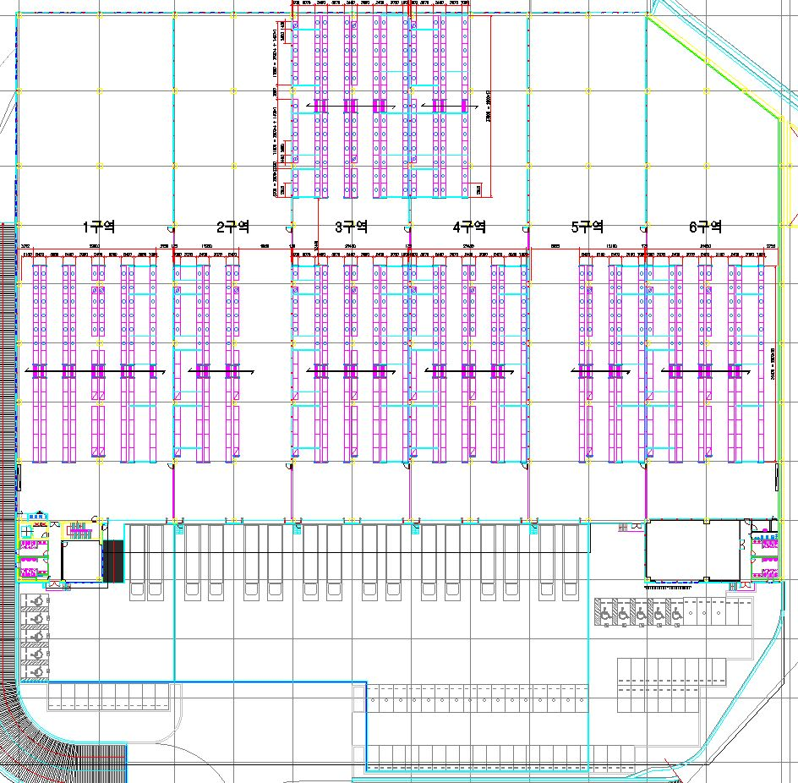
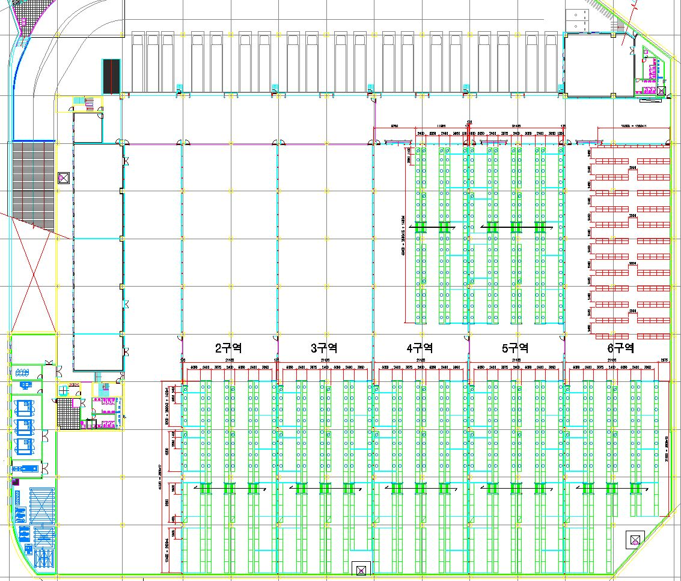

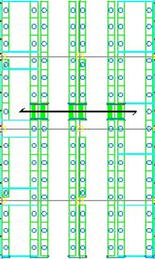
DEPT
37
경량랙
2열
22행
1열
24행
총68조
DEPT
22
DEPT
1X
DEPT
29
경량랙
2열
22행
1열
26행
총
70조
경량랙
1열
10행
DEPT
X6
DEPT
34
경량랙
1열
10행

합판
제거
구역

10
S
S
12
11
DEPT
31
행거
DEPT
23
A
S
S
OR
T
DEPT
25
A
S
S
OR
T
DEPT
31
26
27
28
29
30
25
합판설치
20
21
22
23
24
25
DEPT
37
DEPT
27
DEPT
34
합판
제거
구역
경량랙
1열
26행
총
26조
합판
제거
구역
합판
제거
구역

DEPT
21
행거

18
17
16
15
14
13
DEPT
1X E
DEPT
24
DEPT
35
DEPT
32
DEPT
21
DEPT
37
DEPT
33
ASSORT
경량랙
1열24행
24조

합판
제거
구역지하

DEPT
1X E
J
경량랙
4열19행
1열21행
97조

합판
합판
합판
합판

스태킹랙 구역
합판제거구역
스태킹랙 구역
합판제거구역

경량랙랙 구역
경량랙 구역

이천DC3층
■ 이천DC 3층 반품DAS 예상 레이아웃
A ZONE
B ZONE

C ZONE

F1-00-01~F0-00-410
15줄
FO-00-01~31 행거평치
F4-00-01~379
11줄

남자 화장실
여자 화장실
남자 화장실
남자 화장실
여자 화장실
여자 화장실

E.P.S

반품DAS

 | 51구역 |  |  |  |  |  |  |  |  |  |  |  |  |  | 52구역

 | 20 | 20 | 20 | 20 | 20

 |  |  |  |  |  |  | 28 | 28 | 28 | 28 |  |  |  | 28
F2-00-00-1~618
10줄

 |  |  |  |  |  |  |  |  |  |  | 22 | 22 | 22

51-01
02 03
04 05

51 - 05 - 21~30 - 1~4

6
07 08
09 10
11 12
13 01
02 03
04 05
06 07
08 09
10 11
12 13
14

 |  |  |  |  |  | 그물망 : 51-06(4단 3파레트 스톡보관중) 52-14(4단 스톡 소량 보관)
 |  |  |  |  |  | 부메랑 보관구역 : 51-01 - 7,8,9,10,11,12,13 4단
 |  |  |  |  |  | 소화전 및 기둥 : 51-10-21-1, 52-05-21-1~4, 52-09-19-1~4, 52-02-13-19~20사이
 |  |  |  |  |  | 스톡 보관구역

